Баг-репорты
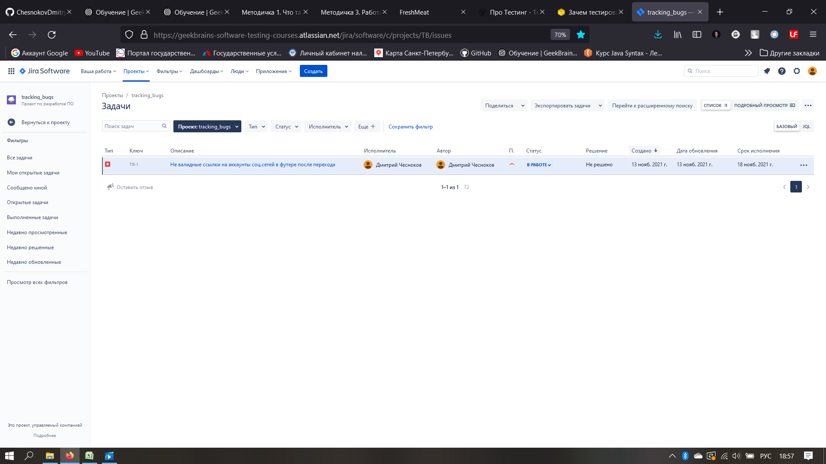
№ | Название |  | Предусловие | Шаги воспроизведения | Ожидаемый результат | Фактический результат
1 | Логотипы Mail.ru и GeekBrains перевернуты в хедере |  |  | 1. Перейти на сайт http://185.241.195.105:82/# | Логотипы не перевернуты (см. макет <ссылка на макет> | Логотиры перевернуты на 180 градусов (см. скриншот)
 |  |  |  | 2. Обратить внимание на логотипы в заголовке (Mail ru, GeekBrains)

2 | Критичность | Minor

 | Приоритет | 1 | Окружение
 |  |  | Браузер Chrome, ОС MacOS
2

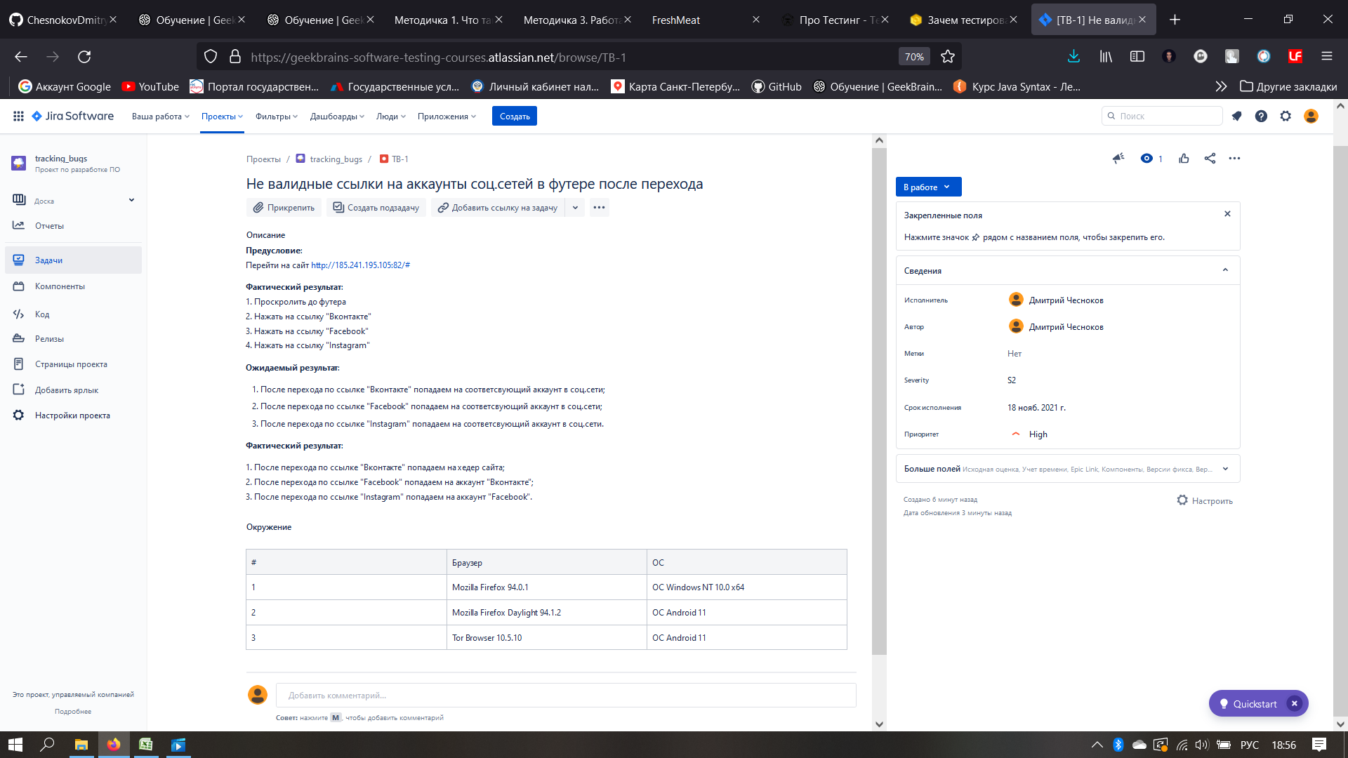
№ | Название |  | Предусловие | Шаги воспроизведения | Ожидаемый результат | Фактический результат
2 | Текст отображается с тегами и перекрывает заголовок в блоке "Что вас ждет" |  | Перейти на сайт http://185.241.195.105:82/# | 1. Проскролить до заголовка "Что вас ждет" | HTML и CSS верстка соответствует спецификации. | HTML и CSS верстка не соответствует спецификации.
 |  |  |  | 2. Обратить внимание на перекрытие блоков текста и загловка | Блоки заголовка и текста не перекрывают друг друга (см. макет <ссылка на макет Figma, psd или др.>). |  Текст отображается с тегами и перекрывает заголовок (см. скриншот)
 |  |  |  | 3. Обратить внимание на наличие HTML-тегов в тексте
2 | Критичность | Major

 | Приоритет | 2 | Окружение
 |  |  | 1. Mozilla Firefox 94.0.1, ОС Windows NT 10.0 x64
2 |  |  | 2. Mozilla Firefox Daylight 94.1.2, ОС Android 11
 |  |  | 3. Tor Browser 10.5.10, ОС Android 11

№ | Название |  | Предусловие | Шаги воспроизведения | Ожидаемый результат | Фактический результат
3 | Кнопка "Регистрация" не ведет на страницу / форму регистрации в хедере после нажатия |  | Перейти на сайт http://185.241.195.105:82/# | 1. Нажать кнопку "Регистрация" в хедере | Попадаем на страницу / форму регистрации (см. требования к кнопке <ссылка на документ>) | Кнопка "Регистрация" не выполняет функцию регистрации.
 |  |  |  |  |  | 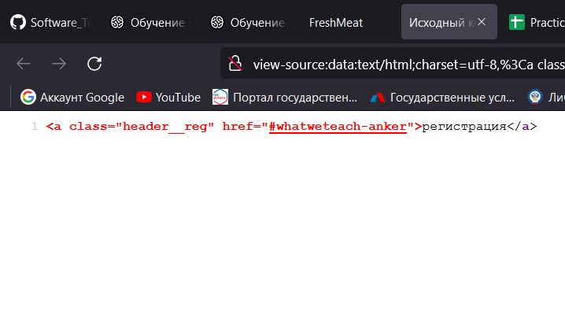 Сработала ссылка-якорь на заголовок "В каких темах будем разбираться" (см. скриншот исходного кода страницы)

2 | Критичность | Blocker

 | Приоритет | 1 | Окружение
 |  |  | 1. Mozilla Firefox 94.0.1, ОС Windows NT 10.0 x64
2 |  |  | 2. Mozilla Firefox Daylight 94.1.2, ОС Android 11
 |  |  | 3. Tor Browser 10.5.10, ОС Android 11

№ | Название |  | Предусловие | Шаги воспроизведения | Ожидаемый результат | Фактический результат
4 | Не валидные ссылки на аккаунты соц.сетей в футере после перехода |  | Перейти на сайт http://185.241.195.105:82/# | 1. Проскролить до футера | 1. После перехода по ссылке "Вконтакте" попадаем на соответсвующий аккаунт в соц.сети. | 1. После перехода по ссылке "Вконтакте" попадаем на хедер сайта
 |  |  |  | 2. Нажать на ссылку "Вконтакте" | 2. После перехода по ссылке "Facebook" попадаем на соответсвующий аккаунт в соц.сети. | 2. После перехода по ссылке "Facebook" попадаем на аккаунт "Вконтакте"
 |  |  |  | 3. Нажать на ссылку "Facebook" | 3. После перехода по ссылке "Instagram" попадаем на соответсвующий аккаунт в соц.сети. | 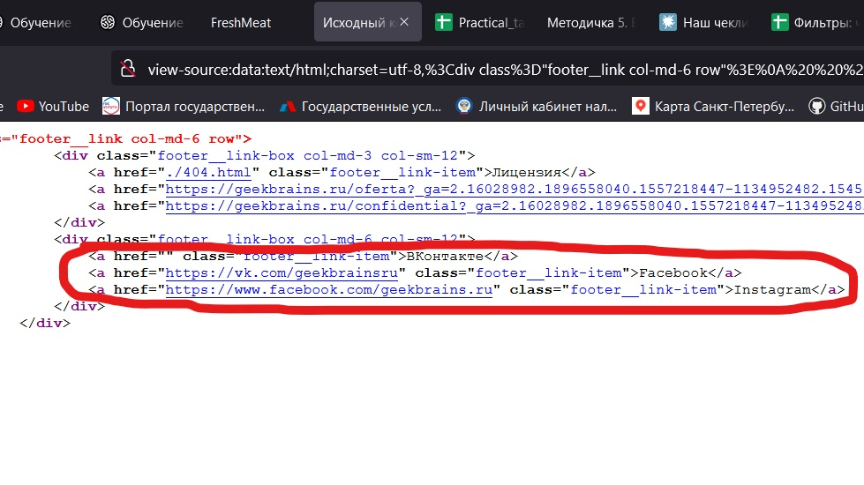 3. После перехода по ссылке "Instagram" попадаем на аккаунт "Facebook" (см. скриншот исходного кода страницы).
2 | Критичность | Major |  | 4. Нажать на ссылку "Instagram"

 | Приоритет | 1 | Окружение
 |  |  | 1. Mozilla Firefox 94.0.1, ОС Windows NT 10.0 x64
2 |  |  | 2. Mozilla Firefox Daylight 94.1.2, ОС Android 11
 |  |  | 3. Tor Browser 10.5.10, ОС Android 11

№ | Название |  | Предусловие | Шаги воспроизведения | Ожидаемый результат | Фактический результат
5 | Не кликабельная кнопка "Начать изменения" в блоке "Регистрация" после ввода в email тестовых данных |  | 1. Перейти на сайт http://185.241.195.105:82/# | Вариант №1 | 1. После ввода валидных данных появляется сообщение "Ваша заявка принята". |    Кнопка не кликабельна - при наведении на кнопку текст "Начать изменения" увеличивается в размерах, появляется горизонтальный скролл (см. скриншоты)
 |  |  | 2. Проскролить до поля ввода email | 1.1 В поле email ввести валидные тестовые данные (например, test@test.test) | 2. После ввода невалидных данных поле email подсвечено красным. Есть сообщение об ошибке "Введите корректный email".
 |  |  |  | 1.2 Нажать кнопку "Начать изменения" | 3. Поле email пустое - поле email подсвечено красным, есть сообщение об ошибке "Введите корректный email".
2 | Критичность | Blocker |  | Вариант №2
 |  |  |  | 2.1 В поле email ввести невалидные тестовые данные (например, test@test.)
 | Приоритет | 1 | Окружение | 2.2 Нажать кнопку "Начать изменения"
 |  |  | 1. Mozilla Firefox 94.0.1, ОС Windows NT 10.0 x64 | Вариант №3
2 |  |  |  | 3.1 Оставить поле email пустым
 |  |  |  | 3.2 Нажать кнопку "Начать изменения"

№ | Название |  | Предусловие | Шаги воспроизведения | Ожидаемый результат | Фактический результат
6 | Появляется горизонтальный скролл после изменения размера окна браузера |  | 1. Перейти на сайт http://185.241.195.105:82/# | 1. Нажать CTRL + 0 для сброса текущего масштаба окна на 100% | Дизайн масштабируется. Горизонтальный скролл не появляется | 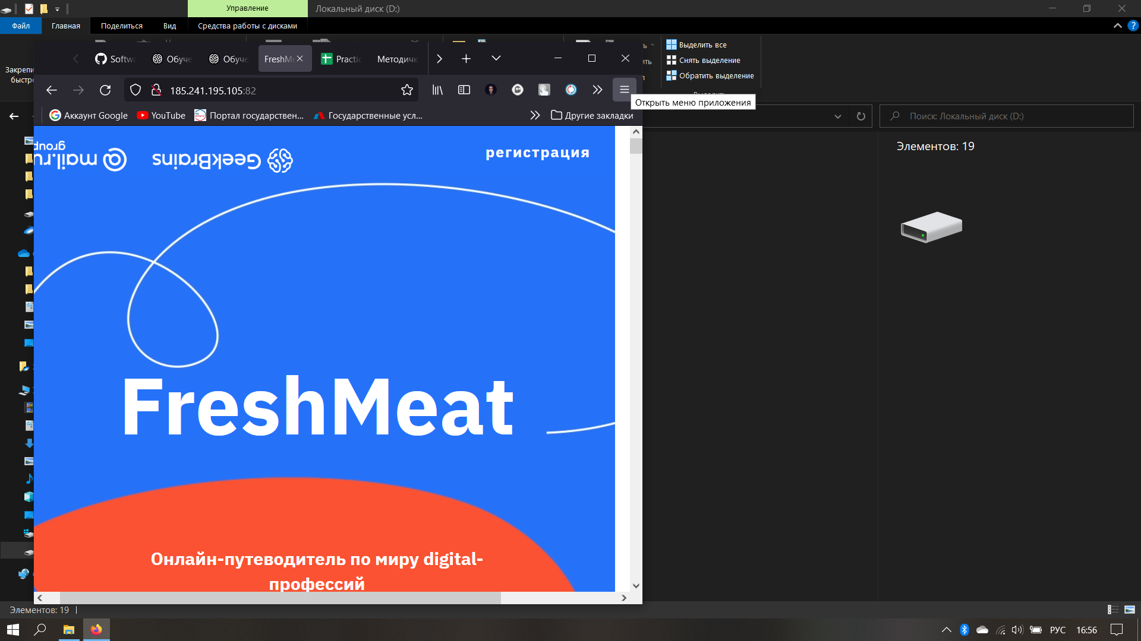 Появляется горизонтальный скролл при изменении размера окна браузера. Дизайн не масштабируется (см.скриншот)
 |  |  | 2. Если окно браузера свернуто - развернуть в полноэкранный режим (нажать кнопку "Развернуть" или WIN + стрелка вверх) | 2. Выйти из полноэкранного режима браузера (нажать кнопку "Свернуть окно" или WIN + стрелка вниз)
 |  |  |  | 3. Обратить внимание на горизонтальный скролл
2 | Критичность | Minor

 | Приоритет | 3 | Окружение
 |  |  | 1. Mozilla Firefox 94.0.1, ОС Windows NT 10.0 x64
2

№ | Название |  | Предусловие | Шаги воспроизведения | Ожидаемый результат | Фактический результат
7 | Анимация числа `25` съезжает за раздилительную линию в блоке расписания |  | 1. Перейти на сайт http://185.241.195.105:82/# | 1. Проскролить до блока `Воскресенье 25 августа` | Число съезжает до разделительной линии |  Число съезжает за раздилительную линию (см.скриншот)
 |  |  | 2. Проскролить до блока расписания | 2. Проскролить анимацию числа `25` до ее останова
 |  |  |  | 3. Обратить внимание на пересечение числа разделительной линии
2 | Критичность | Major

 | Приоритет | 3 | Окружение
 |  |  | 1. Mozilla Firefox 94.0.1, ОС Windows NT 10.0 x64
2

